상품제안서
3WAY 플란넬 휴대용 무릎담요쿠션 | 상품코드: S44197

 |  |  |  |  |  |  | 02-713-8555 | www.synergygift.co.kr
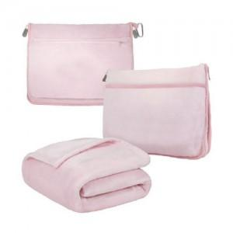 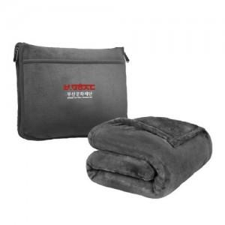 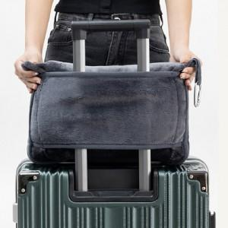

【상세/제작정보】

【인쇄/포장옵션】 | 풀칼라 / OPP(비닐)

【공급단가】 | 수량 | 100~ | 300~ | 500~ | 1,000~ | 3,000~
*VAT별도 | 단가 | 11,600원 | 11,100원 | 10,800원 | 10,500원 | 10,200원

【상품 URL】 | https://www.synergygift.co.kr:443/src/goods_detail.php?gdno=44197

